АП+Прайс
 |  | АДРЕСНАЯ ПРОГРАММА И ПРАЙС

 |  | ДОЛГОПРУДНЫЙ

РАЙОН
 | Количество стендов | Микрорайон | Кол-во стендов | Стоимость А5 220 руб стенд | Стоимость А4 330 руб стенд | Стоимость А3 550 руб стенд | Дата начала РК (период 1мес) | Рекламный носитель
ДОЛГОПРУДНЫЙ | 123 | Долгопрудный 1 МКР | 65 | 14,300.00 | 21,450.00 | 39,000.00 | с 1 числа | Закрытый стенд в лифте
Долгопрудный 1 МКР | 65 | Долгопрудный 2 МКР | 58 | 12,760.00 | 19,140.00 | 34,800.00 | с 1 числа | Закрытый стенд в лифте
Академика Лаврентьева 1 | 1 | Итог | 123 | 27,060.00 | 40,590.00 | 73,800.00
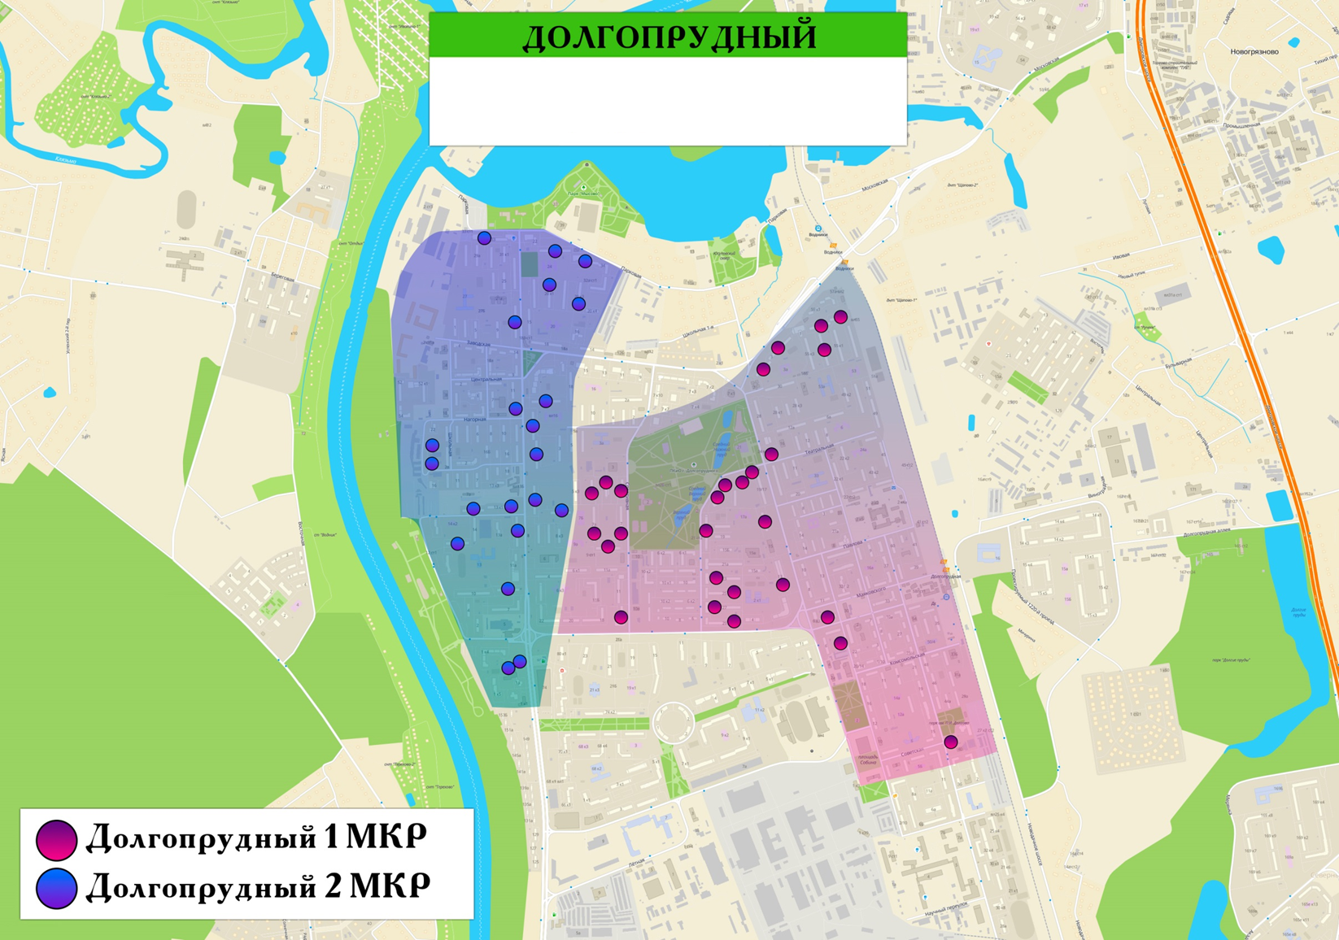
Академика Лаврентьева 11 | 1
Академика Лаврентьева 21 | 2
Академика Лаврентьева 23 | 4
Академика Лаврентьева 25 | 3
Академика Лаврентьева 3 | 1
Академика Лаврентьева 9 | 1
Дирижабельная 13 | 3
Дирижабельная 17 | 3
Дирижабельная 24 | 1
Дирижабельная 6 к1 | 3
Московское шоссе 55 к2 | 5
Московское шоссе 57 | 3
Московское шоссе 57 к1 | 4
Пацаева пр-т 3 | 6
Пацаева пр-т 5 | 4
Спортивная 13 | 3
Спортивная 5 | 1
Спортивная 5 к1 | 2
Спортивная 5 к2 | 4
Спортивная 7А | 6
Спортивная 9 | 3
Циолковского 7 | 1
Долгопрудный 2 МКР | 58
Железнякова 14 | 6
Лихачевское шоссе 10 | 6
Лихачевское шоссе 10 к1 | 2
Лихачевское шоссе 13 | 6
Лихачевское шоссе 13 к1 | 3
Лихачевское шоссе 13 к2 | 4
Лихачевское шоссе 14 | 6
Лихачевское шоссе 1Б | 1
Лихачевское шоссе 1В | 1
Лихачевское шоссе 20 к1 | 3
Лихачевское шоссе 20 к3 | 4
Лихачевское шоссе 33 | 5
Молодежная 14 к1 | 4
Молодежная 18 | 1
Молодежная 20 | 1
Молодежная 8 | 3
Парковая 36 | 2
Общий итог | 123

